Placas
Registro | Placa | Hora de paso | Tiempo en video | Archivo de video | Tipo | Sentido | Confianza | Consenso | Lecturas | Estado | Imagen de respaldo
V0001 | PCM2497 | 2026-09-09 16:17:46 | 00:30 | Camara Placas 2_20260909105651-20260909163038(60).mp4 | automovil | sale | 0.941 | 0.229 | 9 | pendiente de revision | 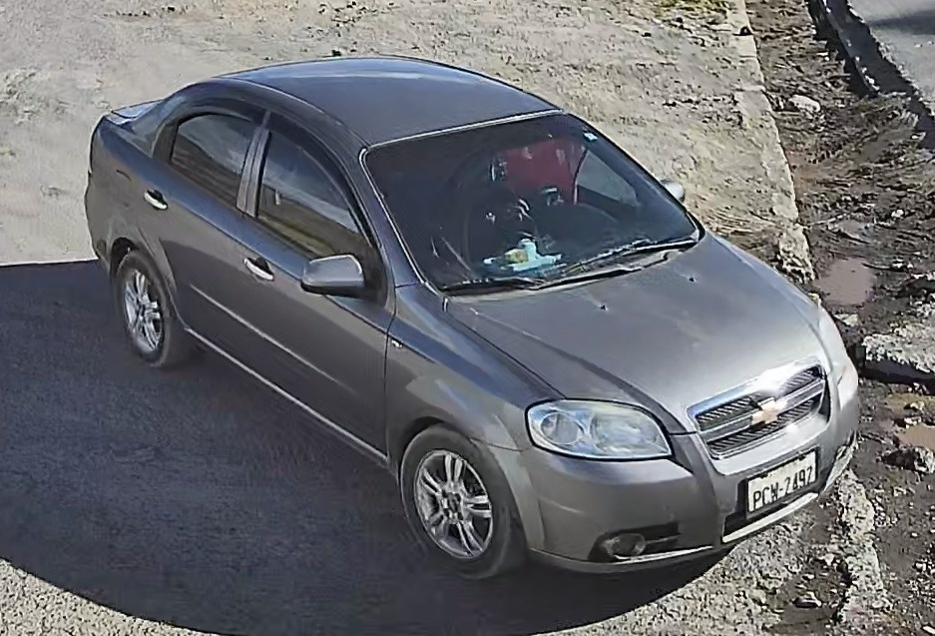
V0002 | PCG3981 | 2026-09-09 16:19:03 | 01:47 | Camara Placas 2_20260909105651-20260909163038(60).mp4 | automovil | entra | 0.964 | 0.111 | 3 | pendiente de revision | 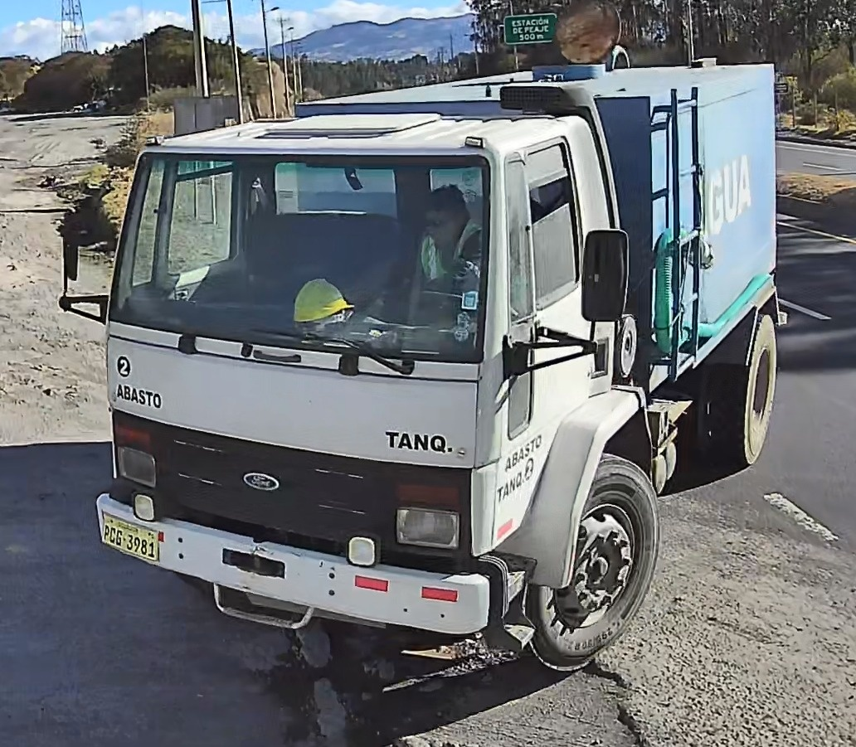
V0003 | TAA2204 | 2026-09-09 16:19:10 | 01:54 | Camara Placas 2_20260909105651-20260909163038(60).mp4 | automovil | entra | 0.95 | 0.552 | 18 | validado | 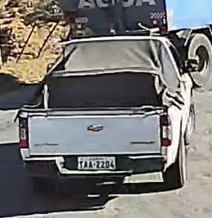
V0004 | JJ4306 | 2026-09-09 16:19:17 | 02:01 | Camara Placas 2_20260909105651-20260909163038(60).mp4 | motocicleta | entra | 0.675 | 0.353 | 1 | pendiente de revision | 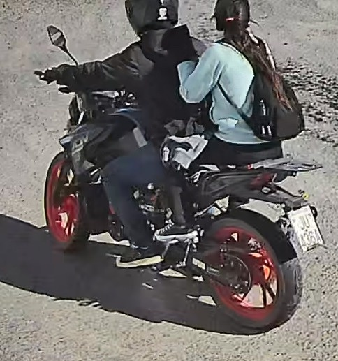
V0005 | VE9715 | 2026-09-09 16:21:46 | 04:30 | Camara Placas 2_20260909105651-20260909163038(60).mp4 | motocicleta | entra | 0.722 | 0.105 | 1 | pendiente de revision | 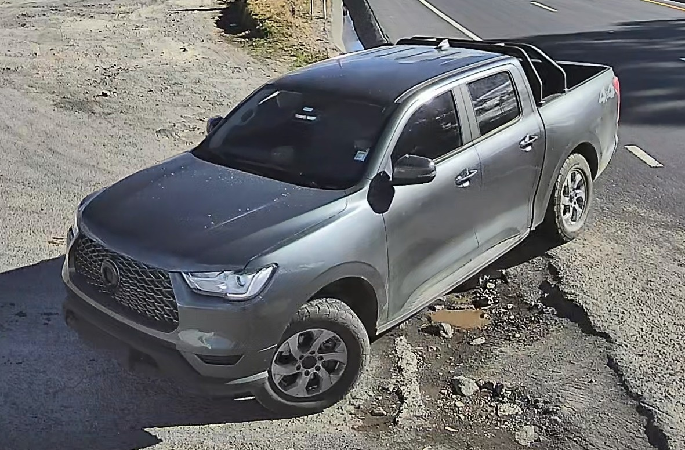
V0006 | BAC2573 | 2026-09-09 16:24:11 | 01:25 | Camara Placas 2_20260909105651-20260909163038(61).mp4 | automovil | sale | 0.949 | 0.158 | 6 | pendiente de revision | 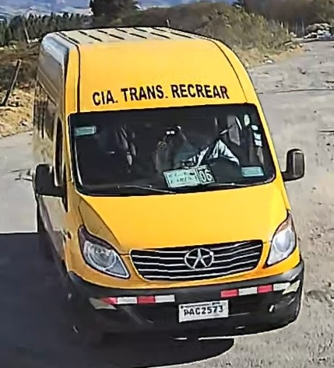
V0007 | MZS872 | 2026-09-09 16:26:11 | 03:25 | Camara Placas 2_20260909105651-20260909163038(61).mp4 | automovil | sale | 0.629 | 1 | 1 | pendiente de revision | 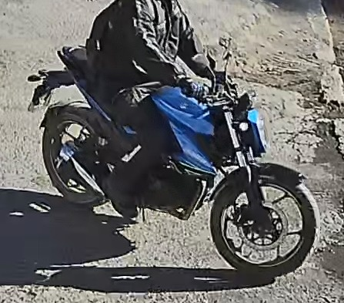
V0008 | PAB6741 | 2026-09-09 16:28:03 | 05:17 | Camara Placas 2_20260909105651-20260909163038(61).mp4 | automovil | sale | 0.972 | 0.656 | 30 | validado | 